1월_세금계산서
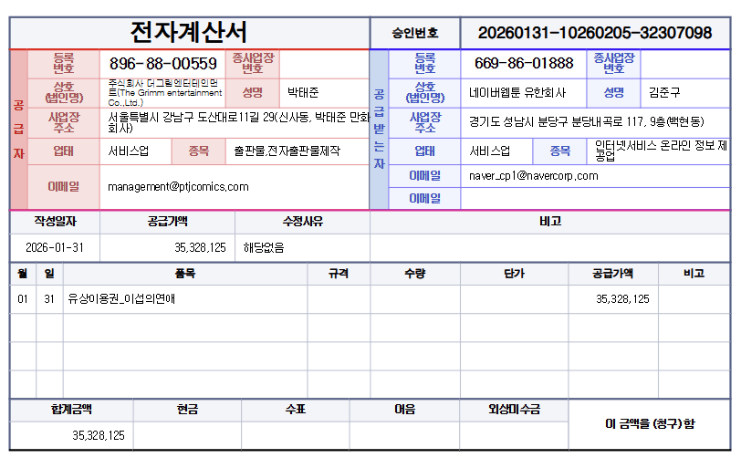

공급가액 | 부가세 | 합계
35,328,125 | - | 35,328,125
TRUE | TRUE | TRUE

